預計隱藏項目
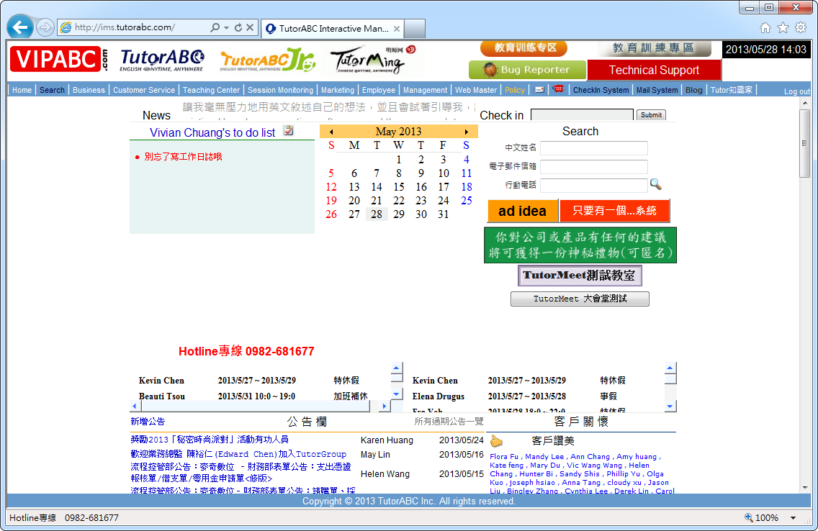
A
A
預計隱藏項目 (隱藏定義：功能不移除，但不出現在介面上，使用者不會看到)
A.Bug Reporter
原因：將以remedy force取代

B
C
B.Check Message
原因：目前已有內部即時同訊軟體TutorChat，可取代該功能

C.Blog與Tutor知識家
原因：無法顯示網頁，且已無人使用

D.活動公告欄
原因：以新增的「上線通知」區塊取代

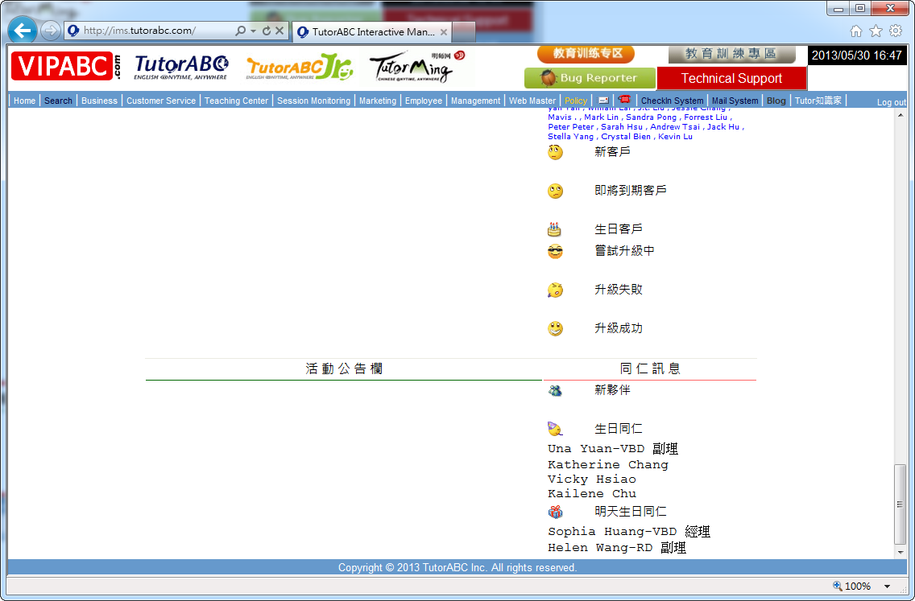

D

待修正項目
A
待修正項目
A.Ad idea
應該為An idea，將直接修正於介面上

B.客戶關懷
客戶關懷下的「新客戶」、「即將到期客戶」、「生日客戶」、「嘗試升級中」、「升級失敗」、「
升級成功」資料連結失效，應修正

C.新媒體發布
資料過舊，資料連結失效，應修正

A

B

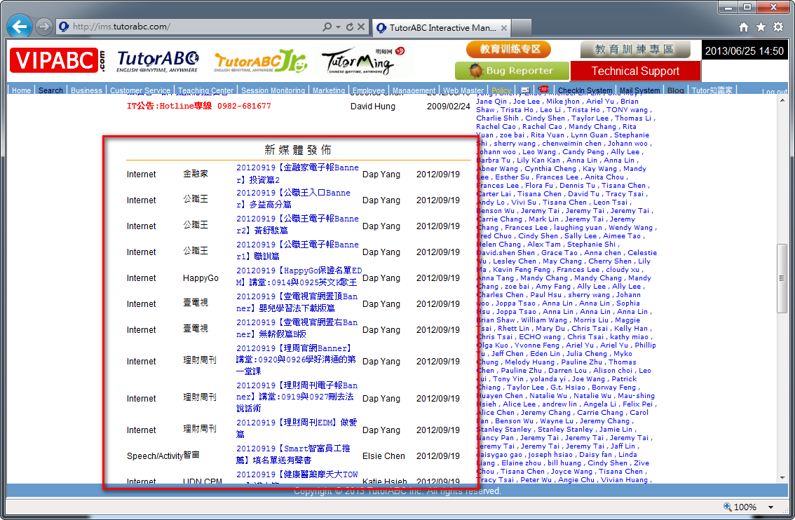

C

預計新增項目
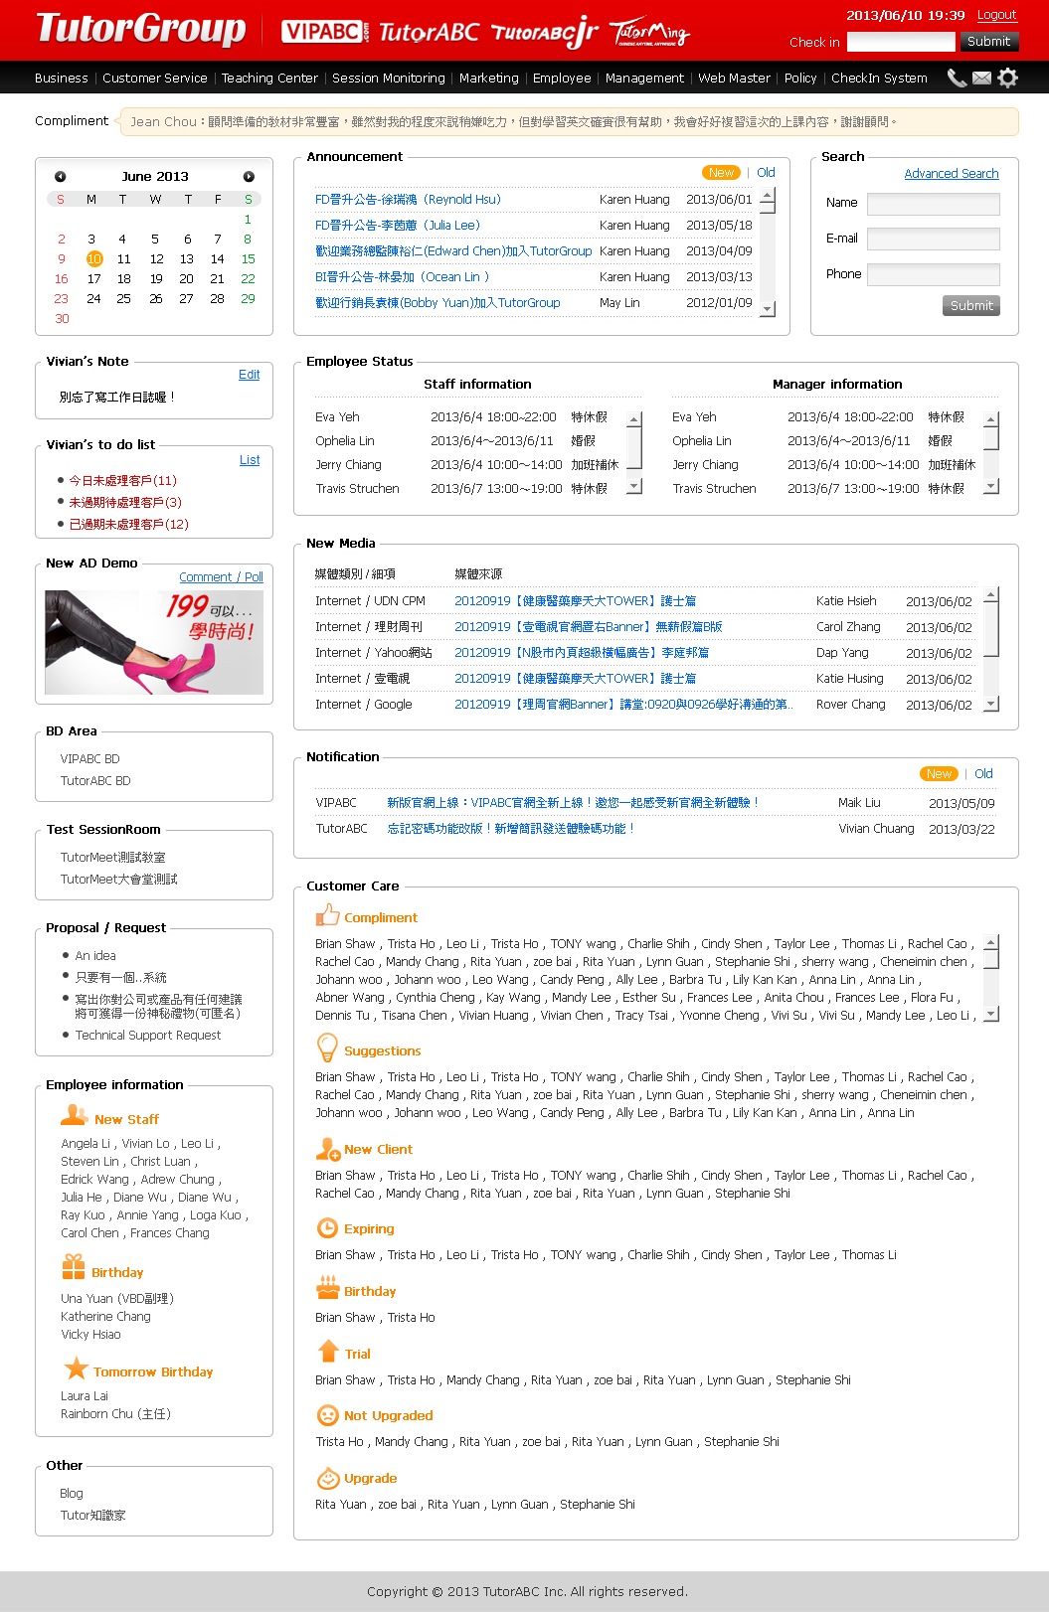
A
預計新增項目
A.開啟VIPABC公告欄權限(Announcement)
針對VIPABC，希望可以開放專屬於VIPABC的公告欄，未來再分階段開放其他功能
E
B.上線通知(Notification)
主要針對各品牌官網新功能上線、內部功能上線...等，發布上線通知
(該區塊也需開放予VIPABC)
A
除了Announcement及Notification針對VIPABC開放權限外，其他項目權限皆保持原狀不變更

C.Note及to do list
將to do list拆為Note 及to do list，且後端機制皆保持不變
原名為to do list 改為(user name)'s Note，Link至Edit

customer_care_todolist 改為(user name)'s todo list，Link至List
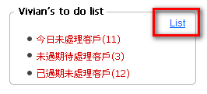
C

D
D.新廣告測試(New AD Demo)
為了方便日後測試同仁對於新廣告的反應，在IMS新首頁規劃了一個廣告測試版位
「新廣告 DEMO」區塊必須要新增：(詳細BA文件請參考 New AD Demo後台BA.docx)
1. 廣告圖片上架後台(IMS>Web Master > New AD Demo後台管理 > New AD Demo列表)
2. 填寫回饋/投票的頁面(Pop-up Window)
E.Widget Setting
為了減輕系統負擔以及符合各部門使用狀況，新增Widget小工具群組功能，依不同使用者
的使用習慣，自行設定顯示或隱藏Widget
一、新增Widget項目如下，共三項：
B
1.新增 「BD Area」
E-1
a.教育训练专区 改為 VIPABC 教育训练专区
b.教育訓練專區 改為 TutorABC 教育訓練專區
以上2個項目歸類至 BD Area，並依照原有的權限機制(VIPABC BD / TutorABC BD有不同的可視
權限)
E-2
2.新增 「Test SessionRoom」
a.TutorMeet測試教室
b.TutorMeet大會堂測試
以上2個項目歸類至 Test SessionRoom

E-3
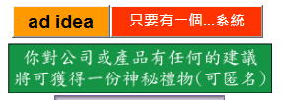
3.新增 「Proposal / Request」
a.An idea
b.只要有一個…系統
c.寫出你對公司或產品有任何建議，將可獲得一份神秘禮物(可匿名)
d.Technical Support
以上4個項目歸類至 Proposal / Request

二、不可隱藏的Widget
1.全體員工不可隱藏的

1.Announcement
2.Search
3.Notification
4.New AD Demo
5.Proposal / Request

Widget Setting
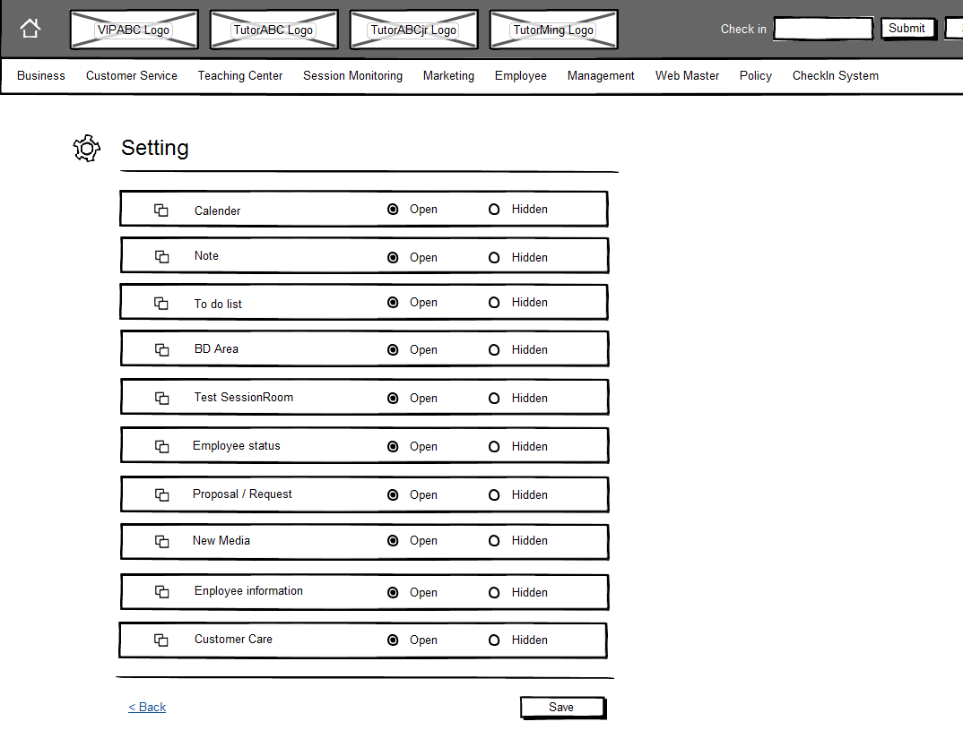
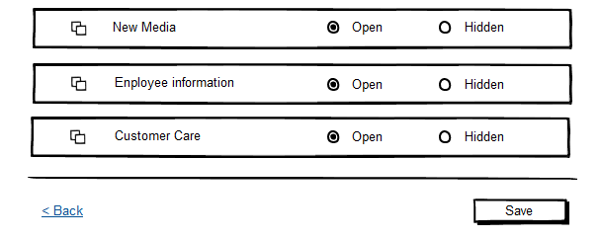
A
Widget Setting
所有的Widget預設皆為Open
Setting列表，依權限區分如下：
一、Setting列表下，所有Widget清單(已排除絕對不可Hidden項目)
1.Calender
2.Note
3.To do List
4.BD Area
5.Test SessionRoom
6.Employee Status
7.New Media
8.Employee information
9.Customer Care

B

上線通知後台
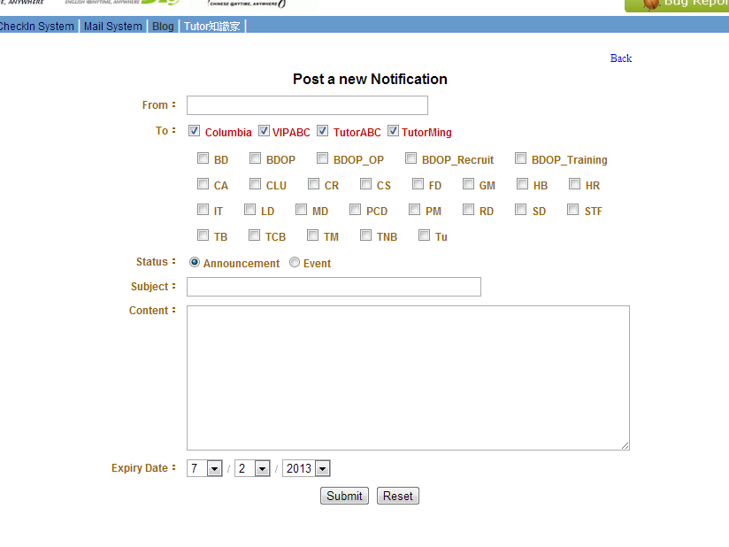
上線通知後台 - 上線通知後台操作介面與公告欄相同

原公佈欄後台 | 新增上線通知後台

新增公佈欄入口 | 新增上線通知入口

A
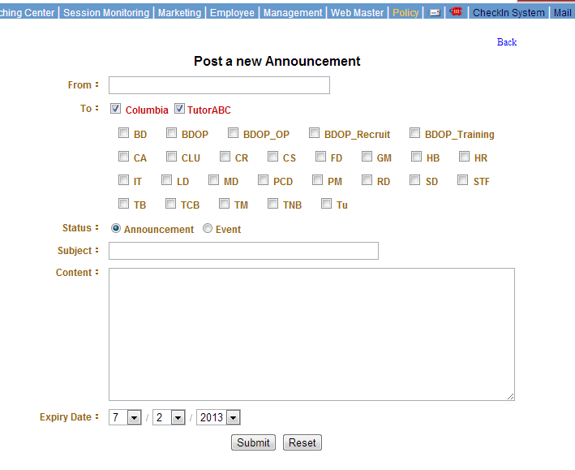
1.新增VIPABC權限Checkbox | 1.後台頁面名稱Post a new Notification
 | 2.新增VIPABC權限Checkbox
 | 3.移除Status欄位

